安全講習会免除申請
 |  |  |  |  |  |  | 2022年2月25日 第１版

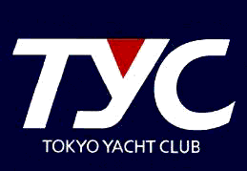

TYCレース2022
安全講習会免除申請書

 | 私は、TYCレース参加に際し、2022年度実施された安全講習・レース説明会に
 | 参加しておりませんが、以下の安全講習の資料を視聴し内容を確認いたしまし
 | たので、TYCレース2022に参加を申請いたします。

 |  |  |  | 確認した項目の （ ）を (x) を記入してください
 | （ |  | ） | 安全講習会の動画視聴
 | （ |  | ） | レースルール説明会資料の確認
 | （ |  | ） | 帆走指示書の確認

 | レース参加に際しては、上記資料の内容をよく理解するとともに、
 | クルーへの周知と安全を最優先として参加いたします。

 |  | 2022 |  | 年 | 月 | 日

 | 艇名：
 | 艇長名：
 | 受講者名：

 |  |  |  |  |  |  |  | 以上

